Sheet1
1단원: 입출력
입출력 함수 |  | 1) cin >> (참조 가능한 객체) 선행 공백 문자들을 모두 건너뜀 (공백 탭 엔터) 후에 공백을 만날 때까지 문자열은 모두 읽음 입력 전에 버퍼에 있던 공백 문자(엔터 포함)를 전부 버림 입력 후에 사용자가 누른 엔터는 버퍼에 남음 2) cin.getline(배열 이름, 배열 칸 수) cin 입력 후 남아 있는 엔터(\n)를 cin.getline()이 바로 읽어버려서 입력이 스킵되는 문제가 생김 → 그래서 그 엔터를 미리 cin.ignore()로 버려준다
cout 용법 | 주소 | cout << setw(20) << (void*)&letter; // 추론 변수의 메모리 주소(위치) // char* cp = &letter에서 &letter의 자료형은 char*, cout <<은 char*을 문자열로 취급하기에 주소로 출력하기 위해서 (void*) 사용
 | 문자열 | cout << setw(20) << letter --> 프로그램이 자동으로 char* 으로 형변환해서 출력
2단원: 다양한 자료형
소수점 고정 |  | cout << fixed; cout << setprecision(2);
namespace |  | 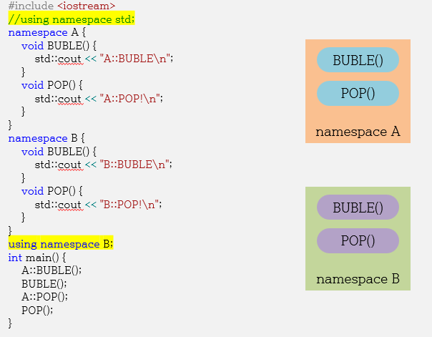 1. 이름 공간으로 포함된 대상을 사용하는 방법 2. 하나의 파일에 여러 개 사용 가능, 여러 파일에 한 개 사용 가능
inline |  | 호출 과정보다 함수의 정의부가 짧다면 함수 사용은 비효율적이다. 호출 과정을 생략하기 위해 함수가 처리할 내용을 호출한 위치로 복사한다 최근의 컴파일러는 inline 기능이 내장되어 있다.
3단원: 참조
데이터를 직접 복사하지 않는다는 점에서 지역변수와 차이가 있음
int& val = int a | 참조자 val는 침조를 환 대상과 주소가 동일 -->변수 val와 a 주소 동일 | 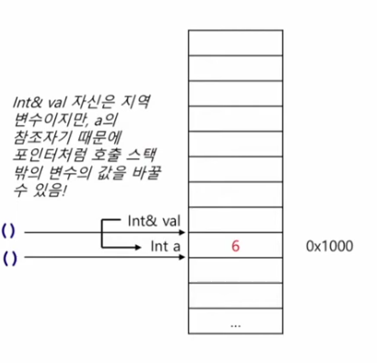
&의 사용 | 변수애 대해서만 선언이 가능하고 선언과 동시에 누군가를 참조해야 한다 | 변수를 정의할 때 붙는다 ==> 참조자의 정의 (int &b) 변수를 사용할 때 붙는다 ==> 변수의 주소값 반환 (&a)
const int & ref = 4 |  | 실제로 ref가 4를 직접 참조할 수는 없고 내부의 컴파일러가 int tmp = 4라고 정의하고, ref가 tmp를 참조하는 것이다.
참조형 주의사항 |  | 1. 상수 값은 참조할 수 없음 (const는 제외) --> 참조하는 순간, 불변객체가 가변객체가 되는 모순이 발생한다 --> 좌측 lvalue에 올 수 없다 2. 반환값(상수) 참조 불가 (const 예외) --> const int& c = valFunc(); 3. 함수의 지역변수 참조 불가 --> 함수가 끝난 동시에 삭제됨 4. 배열 참조 가능 int arr[3] = { 1, 2, 3 }; int(&ref)[3] = arr;
범위 기반 반복문 |  | for(자료형 변수 : 배열/*STL*/) { // 배열의 원소를 개별적인 변수에 저장 // 반복할 패턴 Code } for(자료형& 변수 : 배열/*STL*/) { // 배열의 원소를 원본 접근 (원본 공간 변경 가능) // 반복할 패턴 Code }// loop
for(자료형 변수 : 배열/*STL*/) | call by value | for (int e : arr1) 내부적 구현 for (; __begin != __end; ++__begin) { int e = *__begin; // ⭐ 복사! e += 10; cout << e << " " << &e << endl; } e는 매 반복마다 새로 생성되는 지역 변수(but e의 주소는 동일) 배열 원소 값이 복사됨
for(자료형& 변수 : 배열/*STL*/) | call by reference | for (int& e : arr1) 구현 for (; __begin != __end; ++__begin) { int& e = *__begin; // ⭐ 참조! e += 10; cout << e << " " << &e << endl; } e는 배열 원소에 대한 참조 ==> 배열 원소는 칸마다 주소가 다름 새 변수가 아니라 별명(alias) &e == &arr1[i]
가변인자 | int sum(Ty... args) { return (args + ...); // (args1 + (args2 + (args3 + (args4 + (... + (argsN)))))) } | 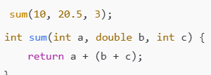 고정되지 않는 인자를 의미, 즉 정해지지 않은 개수의 인자를 받아야 할 때 사용 매개변수 타입 개수가 가변, 매개변수 개수가 가변이여도 컴파일러가 자동으로 서로 다른 함수를 생성함
특수화 |  | 탬플릿 함수의 예외 case를 구현하는 것
특수화 예시 | 보기에서 getSize()는 byte의 크기를 반환하고 있지만, 만약 문자열은 해당 문 자열의 길이를 반환하고 싶으면 template<>로 특수화를 하고 인자를 const char* str로 설정한다. | 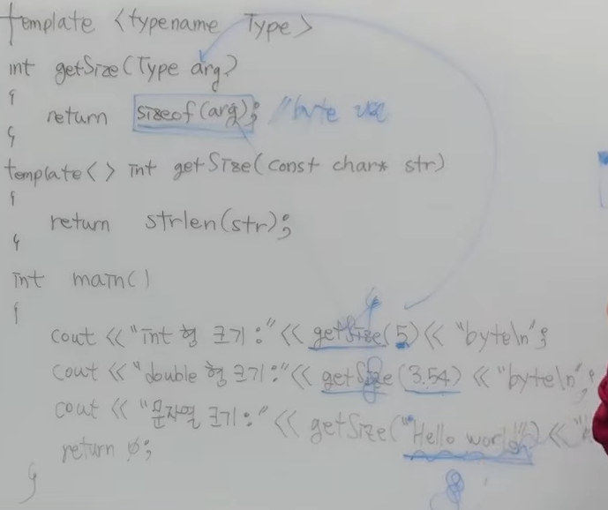
특수화 예시 2 | char* Max<char*>(char* a, char* b) 탬플릿 함수를 사용하면 T가 모두 char* 이기 때문에 주소를 비교 main()에서 Max<const char*>(str1, str2) 에서 T= const char* 인 함수 호출 | T Max(const T a, const T b) { return a > b ? a : b; } template <> // char* 특수화 char* Max<char*>(char* a, char* b) { return strcmp(a, b) > 0 ? a : b; } template <> // const char* 특수화 const char* Max<const char*>(const char* a, const char* b) { return strlen(a) > strlen(b) ? a : b; }
함수 오버로딩 | 원래는 동일한 함수명이 존재하면 그 함수를 사용할 수 없는데, 함수의 인자가 다르면 동일한 함수명이더라도 컴파일러가 알아서 구분한다. 반환형은 고려되지 않는다 | 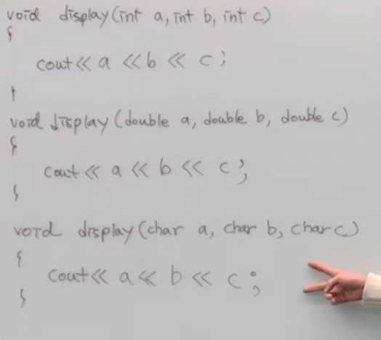
탬플릿 |  | 함수를 만드는 틀
함수 탬플릿 |  | 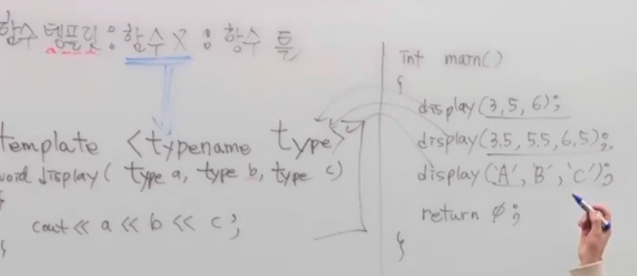 함수를 만드는 탬플릿이지 함수가 아님 컴파일 시점에서 소스를 보고 필요한 함수만 만든다
탬플릿의 인스턴스화 |  | 컴파일러가 함수 호출 시 전달된 인자를 기반으로 템플릿 인자를 추론하고, 컴파일 할 때 그 결과로 실제 함수 정의를 생성하는 것
4단원: 포인터/참조형/추론
nullptr vs null |  | 1. 0, NULL 정수값 표현 방식 2. nullptr 주소값의 0 표현 방식
함수 호출법 | 1. call by value | swap(a,b) => int swap(int a, int b)
 | 2.포인터 사용 | swap(&a, &b) => int swap(int *a, int *b)
 | 3.call by ref | swap(a,b) => int swap(int& a, int& b)
추론형 | auto | 값을 기반으로 자료형 추론 int Num = 10; auto AT = Num; --> Num이 10인 것을 알고 auto는 int형임을 알게 된다
 | decltype | 변수를 기반으로 자료형 추론 int Num1 = 10; decltype(Num1) DC1 = 20; --> Num1(변수)가 int형임을 알게 됨
5단원: 기억 클래스/ 상수화
기억 클래스 | 지역변수 | Lifetime : 변수 선언 ~ 해당 함수 또는 블록이 종료될 때까지 메모리 유지 Scope : 변수가 선언된 위치 ~ 변수 선언 직전 { 와 대응되는 } 위치 사이 에서 변수 접근 가능
 | 전역변수 | Lifetime : 프로그램 시작할 때 메모리가 할당되고, 종료할 때 해제됨 Scope : 변수가 선언된 위치 ~ 파일(.c) 끝 보통 #include 문 다음에 전역변수를 선언하므로 파일 전체가 scope이 될 때가 많음
 | 정적변수 | Lifetime : 지역변수, 전역변수 모두 프로그램 시작~끝 지역 변수도 static(정적)으로 선언하면 함수 종료와 무관하게 메모리가 유지되므로 변수의 값도 유지됨 ➔ 다음 호출 시 해당 값을 계속 사용할 수 있음 Scope : ①static 전역변수 : 현재 파일(.c)로 한정 ※ 다른 파일에서 extern 키워드를 이용해 사용 불가 나머지는 동일 ②static 지역변수 : 지역변수와 동일
상수화 | 변수 앞에 붙이는 경우 | int v1 = 10; const int& v2 = v1; cout << v1 << ":" << v2 << endl; v1 = 20; //v2 = 20;(대입 불가)
 | 참조형 앞에 붙이는 경우 | const int& v3 = 20; //int& v3 = 20;
 | 포인터 앞/ 뒤에 붙이는 경우 | const int* p1 = &a; //*p1 = 3; // 값 변경 불가능 int* const p2 = &a; //p2 = &b; // 다른 변수 참조 불가능
동적 할당 | 배열 | 자료형* 변수명 = new 자료형[n]; delete[] 변수명;
6단원: OOP(클래스와 객체)
추상화 |  | 구체화 할 대상의 공통적인 특징을 모아 구조체로 정의
클래스 |  | ①정의: 객체를 만들어 내는 틀 ②맴버 변수: class 내에 선언된 변수 ( = 속성, 필드, 클래스 변수) ③맴버 함수: class 내에 선언된 함수 ( = 매소드) --> 클래스를 만드는 것은 새로운 데이터 타입을 만드는 것
객체 | 정의 | 클래스에서 만들어진 대상
 | 객체의 포인터 | 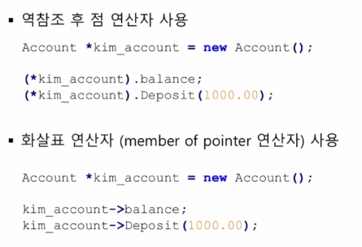
7단원 (클래스 탬플릿)
탬플릿 함수 예시 (탬플릿 1개) | class dosomething은 클래스 탬플릿 으로 자료형만을 가지고 클래스를 생성할 수 없으모로 <int>임을 명시해 야 한다. | 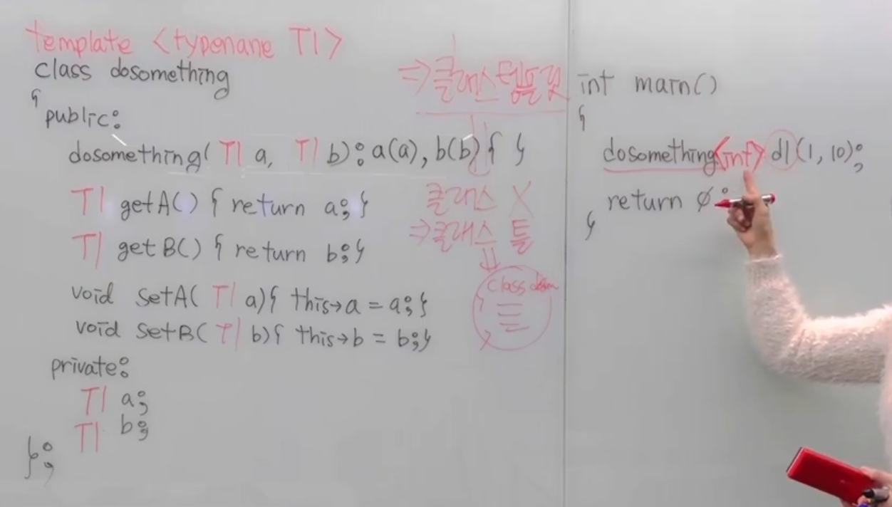
탬플릿 함수 예시 (탬플릿 2개) | 자료형의 종류가 2가지이므로 탬플릿 2개 사용 <int, char> | 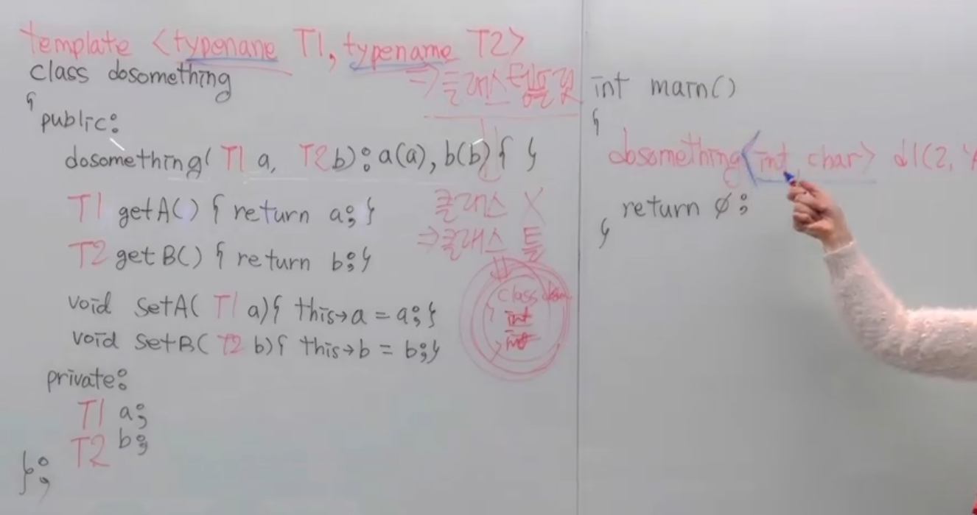
class 내부에 있는 맴버함수를 외부에서 정의했을 시 탬플릿을 꼭 정의해줘야 함 |  | 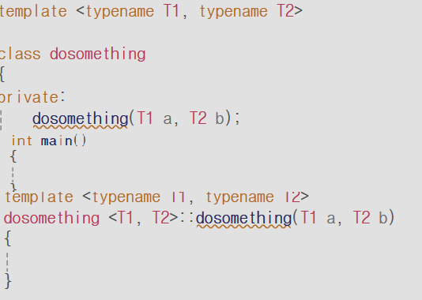
생성자 | class명() | 처음에 변수의 초기값을 구현 객체가 생성될 때 자동으로 호출 반환형이 없고 클래스 이름과 동일
기본생성자 |  | 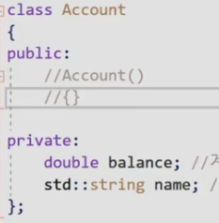 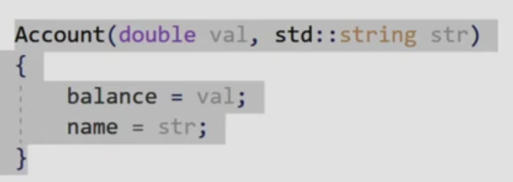 원래는 객체를 만들 때 생성자를 호출해야 하지만, 직접 정의하지 않으면 컴파일러가 자동으로 만들어 줌 단 내가 생성자를 정의하면 기본생성자는 호출되지 않음
생성자 위임 |  | 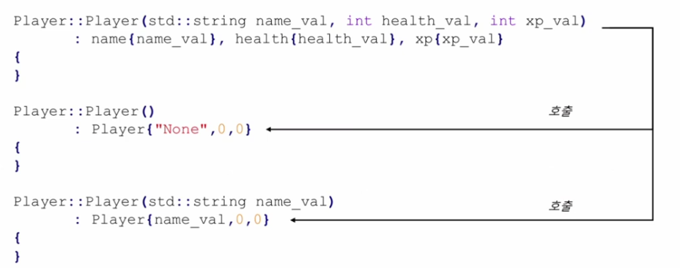 Player {"None",0,0}에서 또 다른 생성자 호출 Player {name_val,0,0}에서 또 다른 생성자 호출
생성자 기본 매개변수 | 컴파일 타임에 기본 매개변수가 치환됨 ex>kim{"kim",0,0} 생성자 호출 시 매개변수 값이 확정됨 ex>nameval = "Kim" 멤버 이니셜라이저 리스트{ }에서 멤버들이 초기화됨 ex> name = nameval
소멸자 | ~class명() | 함수가 종료될 때 자동으로 호출된다
 | private 변수는 모두 포인터형이고 포인터에서 새로운 변수를 할당하면 포인터 변수는 사라지지만 할당한 값은 heap에 남게 되므로 ~point()에서 반드시 소멸자를 구현해야 한다. 따라서 메모라을 할당받는 경우가 생긴다면 소멸자에서 반드시 delete를 정의해야 한다. | #include <iostream> using namespace std; class point { private: int* x, * y; public: point() { x = new int(0), y = new int(0); } point(int _x, int _y): x(new int(_x)), y(new int(_y)) // initializer_list // 소멸자 ~point() { delete x; delete y; } }; int main() { point p2(5, 5) }
8단원: this 포인터, 상수화, 정적 맴버
함수에서 객체 리턴 | this: 지금 이 멤버 함수를 실행하고 있는 바로 그 객체의 주소 | 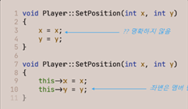 p1.SetPosition(10,20) p1을 참조하고 있는 this에서 p1의 맴버변수 호출: this->x = 10 this->y = 20
this 포인터의 존재 이유 | 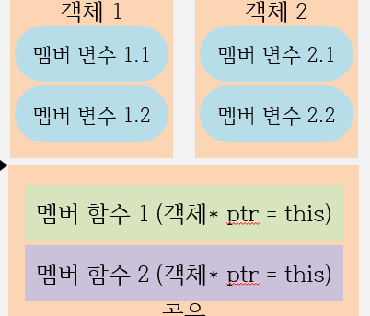 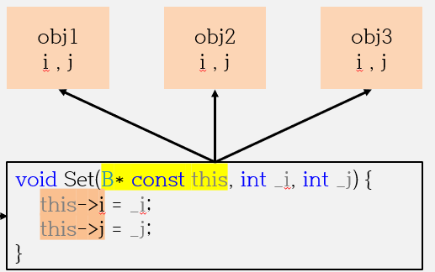 | 각 객체마다 맴버변수는 따로 존재하지만, 맴버함수는 서로 공유한다. 즉, 맴버함수에 B* const this 포인터가 있어서 객체마다 함수를 호출할 때마다 this가 그 객체의 맴버변수를 가리킬 수 있다.
*this | 자기 자신의 객체 그 자체 | 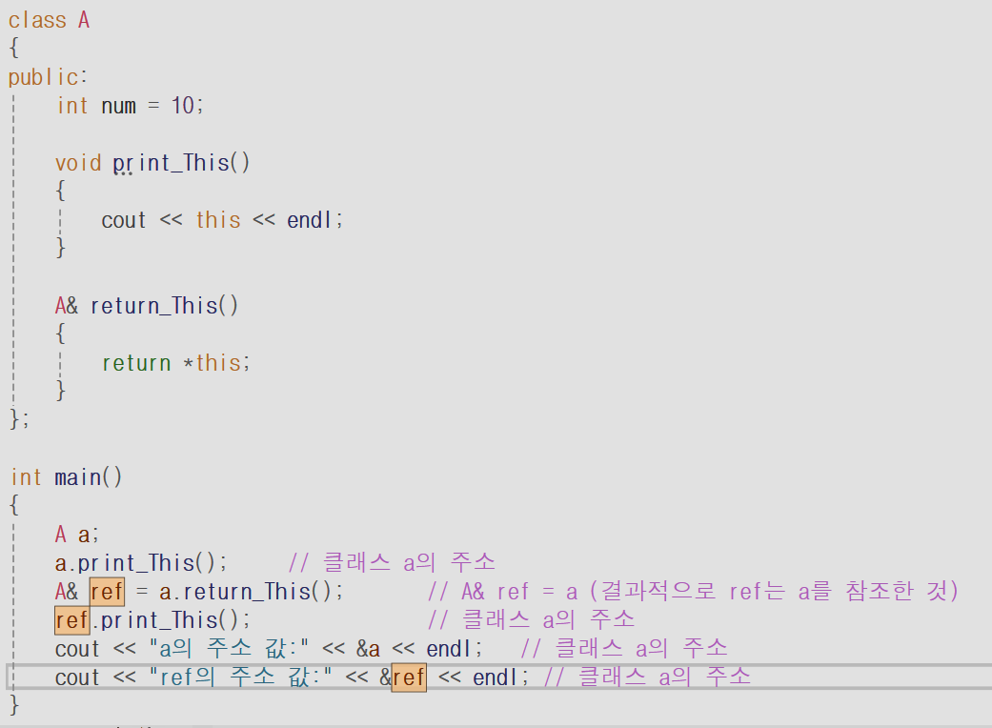
상수화 ( const ) 멤버 함수 | p는 const 객체다. 이때 PrintPosition()이 정상 작동하려면 객체의 맴버변수를 바꾸지 않는다는 보장--> const를 PrintPosition() 뒤에 작성해야 함 const 객체가 const가 없는 함수를 호출하는 것은 "수정 불가능한 녀석이 수정 가능성이 있는 함수를 부르는 것"이라서 금지된다
 |  | 1) 맴버변수를 수정 불가능 2) 일반함수 호출이 불가능 3) 멤버변수 주소 리턴 불가능 //char* getname() const { return name; }
static 맴버 변수 |  | class 내에 있는 static 변수
정적 멤버는 동일한 클래스의 모든 객체가 공유하는 공간.
 |  | class Point { private: int x, y; static int creat_cnt; public: static int call_cnt; Point(int _x, int _y) : x(_x), y(_y) { creat_cnt++; } static void OutPointCount() { call_cnt++; cout << "생성된 Point 는 " << creat_cnt << "개 입니다.\n"; cout << "Point 호출 횟수는 " << call_cnt << "개 입니다.\n\n"; // 정적 멤버 함수만 정적 멤버 변수를 접근(사용)할 수 있다 } }; static 맴버 변수는 클래스 밖으로 초기화 필수 int Point::creat_cnt = 0, Point::call_cnt = 0; static 맴버 변수는 객체 없이 사용 ex> cout << Point::call_cnt << "회 호출" << endl; 단, create_cnt는 맴버 함수를 통해서만 접근 가능
9단원 STL
반복자(iterator) | 정의 | 컨테이너(자료구조)가 무슨 종류인지, 어떻게 구현되어 있는지 알 필요 없이 컨테이너의 요소에 대해 접근할 수 있는 기능
 | 예시 | vector가 어떻게 구현되어 있는지 알 필요 없이 it1을 통해 vec를 접근할 수 있다.
반복자의 시작 | vec.begin() | 처음 요소를 가리킴
반복자의 끝 | vec.end() | 마지막 요소의 뒤를 가리킴
auto 사용
반복자 연산자 |  | array<int, 10>::iterator pos = find(obj1.begin(), obj1.end(), 334); cout << " obj1[" << pos - obj1.begin() << "] : "; cout << *pos << endl << endl; pos - obj1.begin()이 2가 나오는 이유는 -가 주소 차이를 sizeof(int)로 나눈 “원소 개수 차이”를 계산하는 포인터(반복자) 산술 연산이기 때문이다.
동적 배열 | push_back() emplace_back() | vector 배열 맨 뒤로 값 할당
 | emplace( ) | emplace( 저장 위치, 값): vector[저장 위치] = 값
 | pop_back | 맨 끝의 원소를 제거
 | erase | erase(first, last) : first ~ last -1 까지의 원소를 제거 last의 주소를 반환
 | unique | 중복된 원소 제거 + 원래 벡터의 나머지 자리에 기존 벡터의 원소 값으로 채우기
동적/정적 배열 정렬 | less<>() greater<>() -->비교 함수 객체 rbegin() rend() -->뒤에서 정렬 cmp -->bool type으로 직접 함수 구현 | int main() { array<int, 10> obj1; for (int i = 0; i < obj1.size(); i++) obj1[i] = rand() % 500; display(obj1); // 오름차순 sort(obj1.begin(), obj1.end(), less<>()); // less<>() 생략 가능 // 내림차순 //sort(obj1.rbegin(), obj1.rend()); // less<>() 생략 가능 //sort(obj1.begin(), obj1.end(), greater<>()); // 비교 함수 //sort(obj1.begin(), obj1.end(), cmp); display(obj1); } * size()는 해당 배열의 원소의 개수 반환 * sort()은 사전식 비교와 동일
최대/최소 | max element | 범위에 해당하는 최댓값을 가진 요소의 주소 반환
 | min element | 범위에 해당하는 최소값을 가진 요소의 주소 반환
배열 초기화 | { } 사용 | vector<int> temp{row, row * 11} 일일이 나열
 | < > 사용 | vector<int> temp(row, row * 11) // 칸 수, 값 { obj1.push_back(temp); }
string 생성자 | string 객체 | string str1; // string() string str2("hi!"); //string(const char * const s) string str3(ary); //string(char * s) string str4(str2); // string(const string &str) string str5(5 ,'k'); // string(size_type n, char c)
string 배열 인자로 넘기기 | string 객체 함수로 사용 시 | ①void guess(string* block, int index, char ch) if ((*block)[index] == ch) ②void guess(string& block, int index, char ch) if (block[index] == ch)
10단원 STL
forward list: 순방향 리스트 |  | ①push_front: 가장 앞으로 element 추가 ②emplace_front() : 가장 앞으로 element 추가 ③pop_front() : 가장 앞의 element 삭제 ④remove(value) : value element 삭제
list: 양방향 리스트 |  | ①push_front() : 가장 앞으로 element 추가 ②emplace_front() : 가장 앞으로 element 추가 ③push_back() : 마지막 칸으로 element 추가 ④emplace_back() : 마지막 칸으로 element 추가 ⑤pop_front() : 가장 앞의 element 삭제 ⑥pop_back() : 마지막 칸 element 삭제 ⑦erase(position) : position 노드 삭제 ⑧remove(value) : value 값 노드 삭제
stack | LIFO | 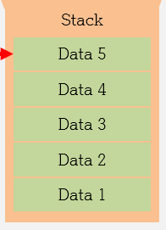 ① push() : 데이터 저장 ② pop() : 최근에 추가한 데이터 삭제 ③ top() : 최근에 추가한 데이터 불러오기 ④ empty() : 데이터가 없으면 참 or 있으면 거짓 ⑤ size() : 저장된 element 수량 확인
queue | FlFO | ①push() : 데이터 저장 ②pop() : 가장 마지막 데이터 삭제 ③front() : 가장 마지막 데이터 불러오기 ④empty() : 데이터가 없으면 참 or 있으면 거짓 ⑤size() : 저장된 element 수량 확인
deque | 양단으로 element 추가/삭제 | ① push_front() : 가장 앞으로 element 추가 ② emplace_front() : 가장 앞으로 element 추가 ③ push_back() : 마지막 칸으로 element 추가 ④ emplace_back() : 마지막 칸으로 element 추가 ⑤ pop_front() : 가장 앞의 element 삭제 ⑥ pop_back() : 마지막 칸 element 삭제
priority queue | 우선순위가 높은 자료를 먼저 내보내는 구조 | 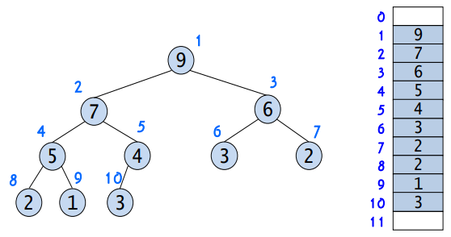 ① push() : 데이터 저장 ② pop() : root 데이터 삭제 ③ top() : root 데이터 불러오기 ④ empty() : 데이터가 없으면 참 or 있으면 거짓 ⑤ size() : 저장된 element 수량 확인
set | 정렬 + 중복제거 | insert() : element 추가 erase() : element 삭제
utility |  | pair< first , second > 객체;
map | 1. key-value의 형태로 이루어진 자료구조(오름차순-tree) 2. key값이 중복되면 나중에 넣은 value 값으로 덮어씀 | ① insert() : element 추가 ② emplace() : element 추가 ③ obj1[key] = value: element(key,value) 추가함 ④ erase() : element 삭제 ⑤ empty(): map이 비어 있는지 확인 ⑥ size: map의 크기 확인 ⑦ find: key에 해당하는 원소를 찾음 ⑧ count: key에 해당하는 원소의 개수 ⑨ clear: 맵을 초기화
map + range 기반 for문 | "blueberry"라는 값을 입력하지 않았을 때, fruit_price["blueberry"]는 0을 반환한다. int no_price =fruit_price["blueberry"]; // no_price = 0 (새로 삽입된 효과)
unordered map | key-value의 형태로 이루어진 자료구조(정렬되어 있지 않음-Hash)
11단원 복사 생성자
객체가 복사되는 경우
복사 시 유의사항
경우1: pass by value | Player hero가 Player p에 들어가는 순간 값이 복사된다 | 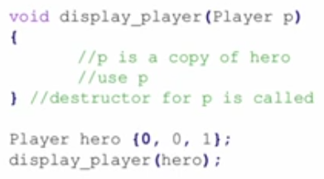
경우2: value의 형태로 결과 반환 | 함수 안에서 객체를 형성하고 반환
경우3: 기존 객체 기반으로 새로운 객체 생성
얕은 복사 생성자 호출됨
얕은 복사 생성자 | 그럼 복사 생성자는 사용자가 정의를 해야 하나? 아니다. 선언 안 한 경우에는 깊은 복사가 아닌 얕은 복사 생성자가 자동으로 생성됨 | 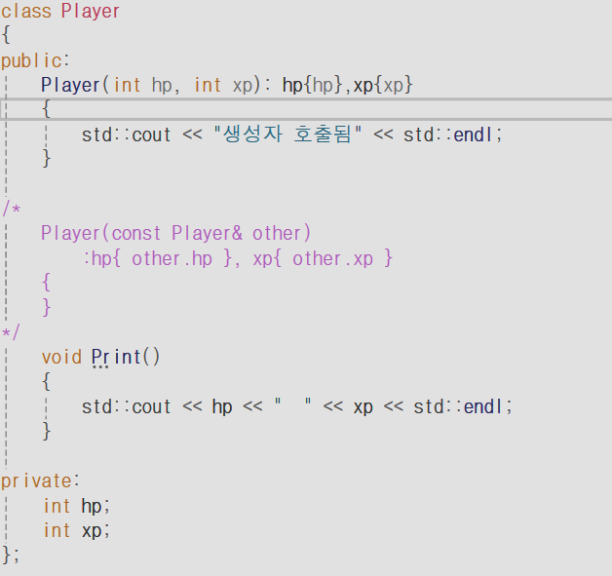
포인터 주소가 가리키는 대상을 지우는 것
display_shallow
Shallow p
얕은 복사 생성자의 문제점 | ①obj1.data(포인터)가 int(100)을 가리킴 ②Shallow s2 = p에서 s2.data가 int(100)을 가리킴 --> s2.data = p.data ③이때 { }이 종료되면서 소멸자가 호출되고 s2.data가 가리키는 int(100)이 해제됨 ④이때 obj.data는 사라진 공간의 주소를 가리킴 ⑤메인 함수가 끝나도 사라진 공간을 해제하려 함
deep copy | 포인터 주소를 복사하는 것이 아니라 새로운 변수를 할당받아 거기서 값을 대입 포인터를 새로 생성했으므로 주소가 다름 따라서 맴버 변수가 포인터일 경우 deep copy 복사 생성자를 구현해야 한다 | 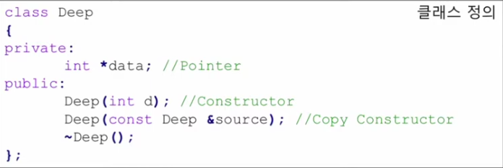
이동 생성자 |  | student(student&& other) noexcept { no = exchange(other.no, 0); ① name = exchange(other.name, nullptr); ② cout << " 이동 생성자 /"; } ① int old = other.no; other.no = 0; ② char* old = other.name other.name = nullptr
이동 생성자의 예 |  | student s4 = move(s2) 이동 생성자가 정의되지 않으면 복사 생성자 호출(이동 생성자 자동으로 호출X) 만약 이동 생성자가 정의되면 s4가 s2로 정의, s2는초기화
이동 생성자를 자동 호출하지 않는 경우 | 1. 소멸자를 직접 정의 2. 복사 생성자를 직접 구현 | 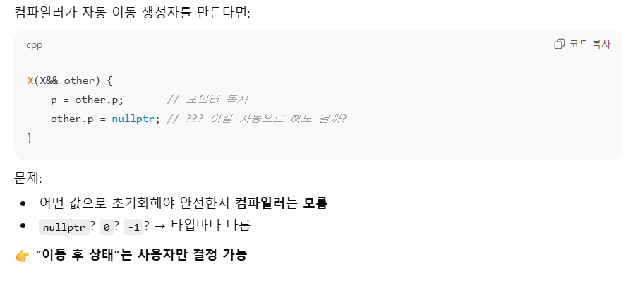
12단원 연산자 오버로딩
맴버 함수인 연산자 오버로딩 | + 연산자 | Point operator+(const Point& p) const // const Point& p ==> p2의 변수를 변경시키지 않고 p2를 직접 사용 // 뒤의 const ==> 앞에 선언한 객체의 변수를 변경시키지 않음 { return Point{ xpos + p.xpos, ypos + p.ypos }; }
 | == 연산자 | bool operator==(const Point& p) const { if (xpos == p.xpos && ypos == p.ypos) return true; else return false; }
 | - 연산자 | Point operator-() { return Point {-xpos, -ypos}; } const Point p1{2,3}; Point p3 = -p1; // 에러 Point operator-() const - const 객체가 const가 없는 함수를 호출하는 것은 "수정 불가능한 녀석이 수정 가능성이 있는 함수를 부르는 것"이라서 금지된다
 | * 연산자 | Point operator* (int val) const { return Point {xpos * val, ypos * val} }
전역 함수인 연산자 오버로딩 | 연산자 오버로딩 중 맴버 함수가 발견되지 않으면 전역 함수가 호출된다 | class Point { private: int xpos; int ypos; public: friend Point operator* (const Point& b, int val); friend Point operator* (int val, const Point& rhs) } // 전역함수 Point operator* (const Point& p, int val) --> 전역함수에는 const 사용(x) (const 함수는 맴버변수의 값을 보전하는 것이 목적이기 때문) { return Point{ p.xpos * val, p.ypos * val }; } Point operator* (int val, const Point& rhs) { return Point {rhs.xpos * val, rhs.ypos * val} } Point p2 = p1 * 3; // p1.operator(3) (맴버 함수) // operator(p1,3) (전역 함수) Point p3 = 3 * p1;
스트림 삽입 및 추출 연산자 오버로당 | 값을 출력하는 원리 std::ostream 클래스의 객체인 std::cout을 좌항으로 두고, 우항 타입에 맞게 오버로딩된 operator<<가 호출되어 값이 출력된다. | class MyOstream { public: void operator <<(int val) { printf("%d", val); } }; MyOstream mycout (객체) mycout << (10) std::cout << 10 // std::ostream std::cout (여기서 cout은 클래스 ostream의 객체)
 | 구조체의 변수를 출력하는 방법 | class Point { ... public: Point(int x = 0, int y = 0) : xpos{ x }, ypos{ y } { }; friend std::ostream operator<<(std::ostream& os, const Point rhs); friend std::istream& operator<<(std::istream& os, Point& rhs); };
 |  | std::ostream& operator<<(std::ostream& os, const Point& rhs) { os << "[" << rhs.xpos << "," << rhs.ypos << "]" << std::endl; return os } std::istream& operator >> (std::istream& is, Point& rhs) { int x = 0, y = 0; is >> x >> y; rhs = Point{x,y}; return is; } int main() { Point p1{2,3}; Point p2{3,4}; std::cout << p1; (std::cout << p1) << p2 << std::endl; --->리턴값: std::cout }
대입 연산자 오버로딩 (자동으로 호출돠는 대입 연산자 구현) |  | <자동> 자동 생성된 대입 연산자는 얕은 복사를 수행 <대압 연산자 직접 구현하기1> Point& operator=(const Point& rhs) { if (this == &rhs) ==> 주소값이 같으면 { return *this; ==> 원래 객체 반환 } xPos = rhs.xPos; (xpos는 int 값) yPos = rhs.yPos; return *this; } int main() { Point p1{ 10,20 }; Point p2{ 30,40 }; Point p3; p3 = p1; // p3.operator(p1) }
문제점 |  | 자동 생성된 대입 연산자는 shallow copy를 수행하기 때문에 맴버 변수가 포인터인 경우에 문제가 발생
구조 |  | Point& operator=(const Point& rhs) &을 사용한 이유: 임시 객체는 저장 대상이 아닌 ‘값’일 뿐이어서 lvalue가 아니고, 대입 연산자는 반드시 “값을 저장할 실제 객체(lvalue), 자기 자신을 수정할 수 있는 객체”를 필요로 한다.
예제 | 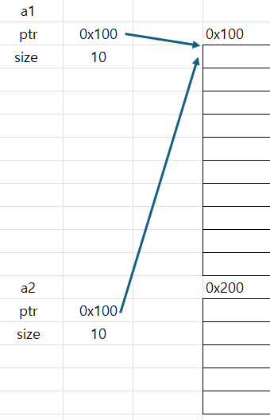 shallow copy로 ptr와 size의 값을 그대로 가지면서 이중 해제와 메모리 누수 문제가 발생한다 | 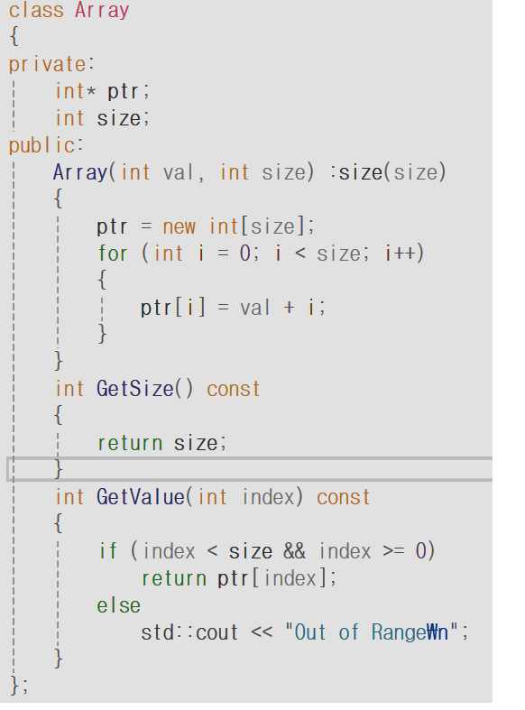 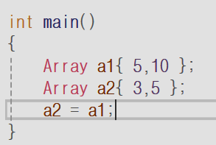
deep copy | 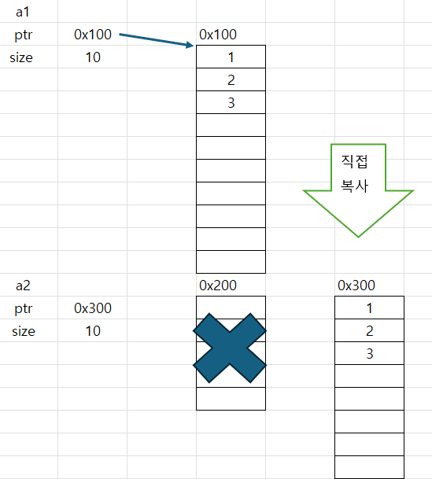 deep copy는 새로운 배열을 직접 만들고, 거기서 값을 대입하므로 shallow copy의 문제를 해결한다 | 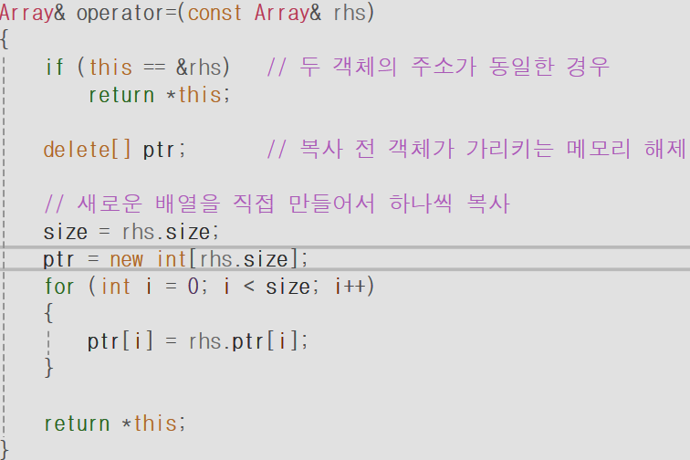
첨자 연산자 오버로딩 [] | int& operator[]에서는 요소를 수정할 수 있어야 하므로 참조를 반환 | 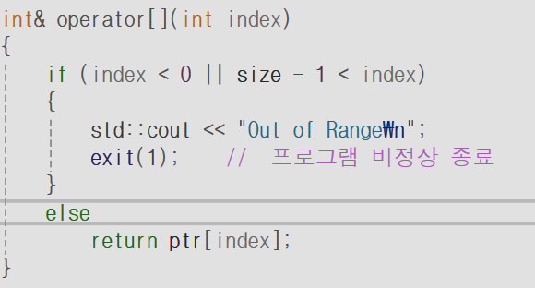 Array a1{5.10}; a1[5] = 10 // 참조 연산자(&)을 통해 배열의 값을 변경할 수 있음
 | int operator[]에서는 수정이 불가능해야 하므로 참조를 사용하지 않는다 | 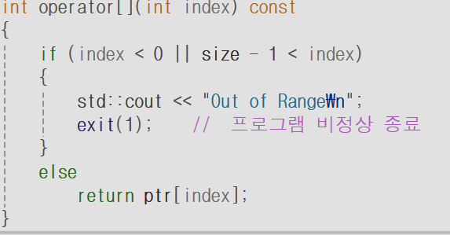 int main() { const Array a1{ 5,10 }; std::cout << a1[0]; // a1.operator(0) }
복사 금지하기 | 방법 1: private에 대입 연산자, 복사 생성자 를 삽입한다 방법2: public 함수 뒤에 delete를 선언
복사 생성자 VS 대입 연산자 | 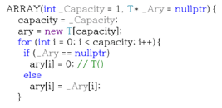 | // 1. 복사 생성자 호출 (객체 생성 시) ARRAY<int> a1(3); // a1 생성 ARRAY<int> a2 = a1; // 복사 생성자! (a2는 방금 태어남, 기존 메모리 없음) // 2. 대입 연산자 호출 (이미 생성된 후) ARRAY<int> a3(5); // a3 생성 (이미 5칸짜리 메모리 보유 중) a3 = a1; // 대입 연산자! (a3의 5칸을 먼저 지워야 함!) 복사 생성자는 새로운 객체를 생성한 동시에 값을 넣는 반면, 대입 연산자는 이미 선언된 두 객체에서 한 객체에다가 값을 넣는다는 점에서 차이가 있다.
13단원 스마트 포인터
unique ptr |  | 포인터 객체가 소멸될 경우, 가리키는 객체도 자동 소멸 ① unique_ptr <class> p1(new class(생성자 매개변수)); ② unique_ptr <class> p2; p2 = make_unique <class>(생성자 매개변수); ③ unique_ptr <class[]>p3; p3 = make_unique <class[]> (배열 칸 수);
unique ptr 예제 코드 |  | 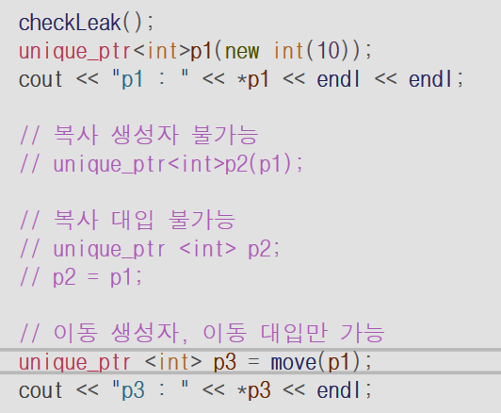 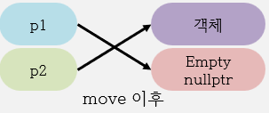
shared ptr |  | 여러 포인터가 같은 객체를 가리킬 수 있는 포인터 모든 포인터가 소멸해야 객체가 소멸 ①shared_ptr <class> p1(new class(생성자 매개변수) ②shared_ptr <class> p2; p2 = make_shared <class> (생성자 매개변수) ③shared_ptr <class [] > p3; p3 = make_shared <class []> (배열 칸 수)
강한 순환 참조 구조 문제 ( Strong Reference Cycle ) | 객체를 가리키는 포인터 수가 모두 2로 유지되고, 따라서 객체가 사라지지 않음 | 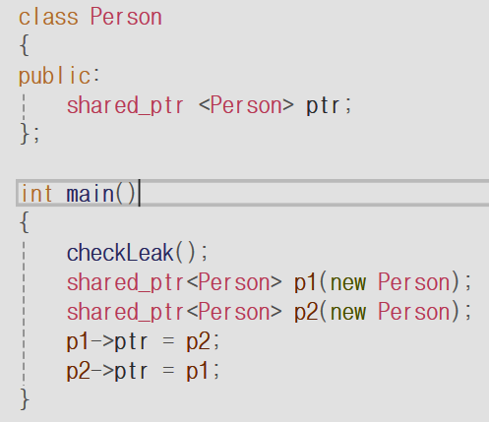 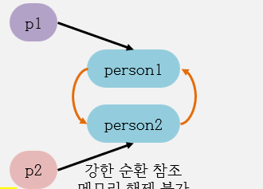
weak_ptr | weak_ptr은 참조 count를 증가시키지 않음. 따라서 객체를 가리키는 포인터 수가 1에서 0으로 변함. 객체는 메모리에서 사라짐 | 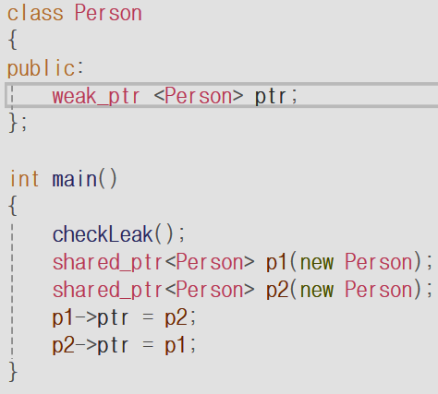
14단원 상속
기본 클래스
유도 클래스
상속의 사용 예시 | class Entity { }; class Player: public Entity{ }; class Enemy: public Entity{ }; class NonPlayer: public Entity{ }; | 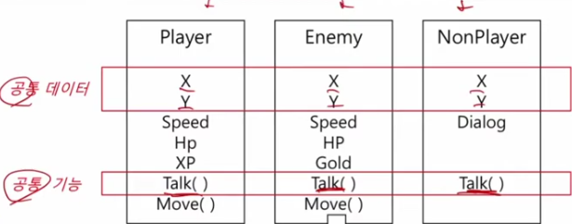 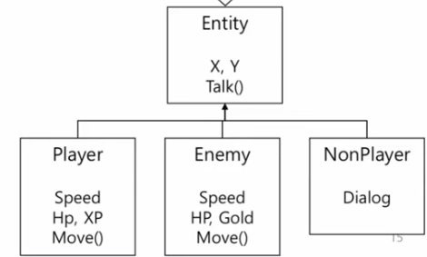
Player 객체 |  | Player 객체는 Player 타입이기도 하지만 Entity 타입이기도 함
상속의 기능 | Player는 Entity를 상속받고 있으므로 Entity의 함수를 사용할 수 있다 | 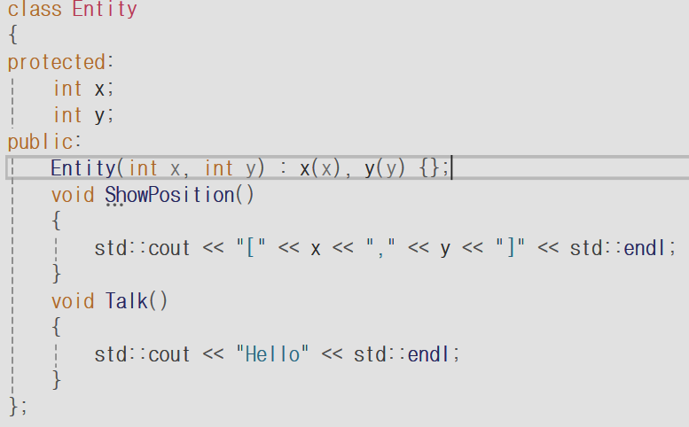 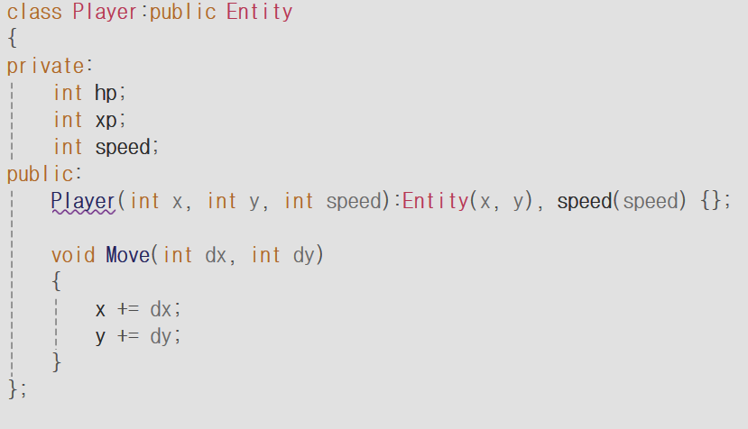 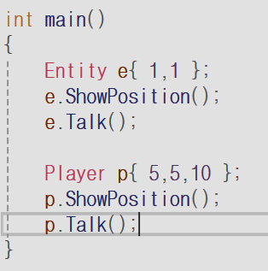
private과 protected의 차이 | 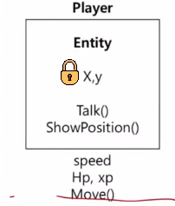 | Protected과 Private의 맴버변수 모두 객체로 접근 불가능 (함수로 접근해야 함) 상속받은 객체(Player)는 상속을 당한 객체(Entity)의 Protected 맴버변수를 접근 가능하지만, 상속을 당한 객체(Entity)의 Private 맴버변수(x,y)는 접근 불가능하다.
sizeof(Derived) = sizeof(B) = 12 | 접근할 수 없는 것이지, 값이 메모리 에 저장되지 읺는 것은 아니다 | 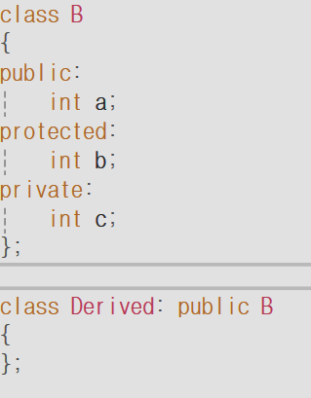
상속에서의 생성자 호출 순서 | ①Base constructor (Base class) ②Derived constructor(Derived class) | 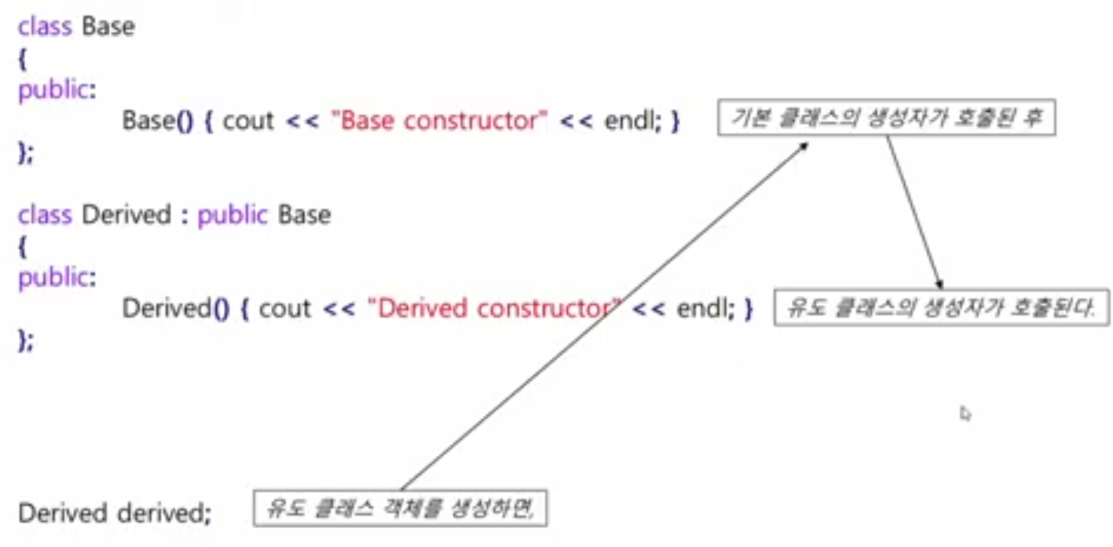
상속에서 소멸자 호출 순서 | 생성자 호출 순서의 역순 | ①Derived destructor (Derived class) ②Base destructor(Base class)
constructor: Base->Derived destructor: Derived->Base |  | 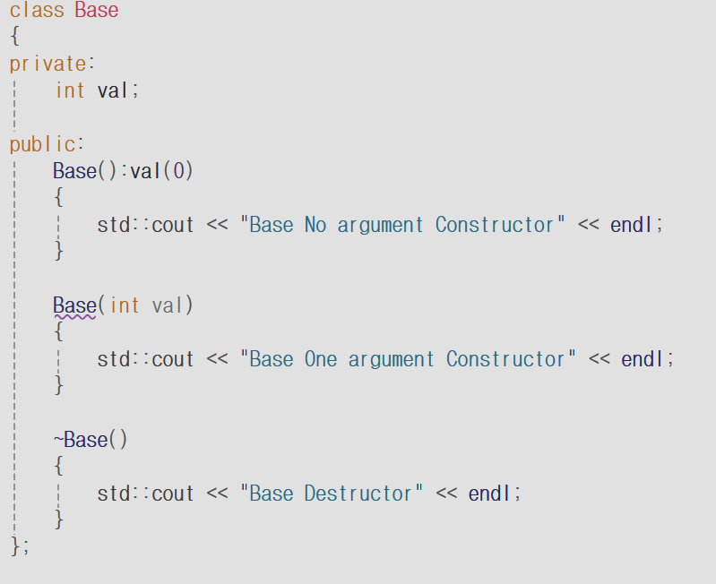 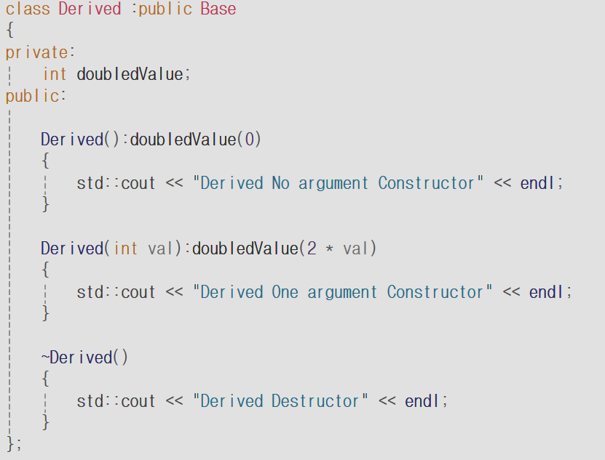 Derived d1; <출력> Base No argument Constructor Derived No argument Constructor Derived Destructor Base Destructor
인자 전달받은 경우 |  | Derived d1(100); <출력> Base No argument Constructor (Base one argument Constructor X) Derived One argument Constructor Derived Destructor Base Destructor
인자가 있는 함수가 Base에 인자가 있는 생성자를 호출하는 방법
사용자가 유도 클래스의 복사 생성자를 구현하지 않은 경우 |  | 컴파일러가 자동으로 호출 기본 클래스에 있는 인자를 받지 않는 생성자를 호출
유도 클래스의 복사 생성자를 구현한 경우 | Derived 클래스는 Base 클레스를 상속받았기 때문에 Base 복사 생성자를 호출할 수 있다 | Derived d1{100} Derived d2{d1}
정적 바인딩 |  | Player와 Entity가 같은 함수명을 가지고 있음. 이때 타입명을 기준으로 호출할 함수 를 결정함
15, 16단원 상속과 다형성
동적 바인딩 |  | 타입명이 아닌 내가 생성한 객체를 기준으로 함수를 호출하는 것
예시: kiosk.cpp | 사용자는 v1에 서로 다른 객체를 추가함 예로 들어 Coffee, Ade, Frappe는 서로 다른 객체임. getName()과 print()는 e에서 어떤 객체 가 오느나에 따라 내용이 달라짐 이것이 다형성의 핵심, 즉 다른 객체이면 동일 함수여도 다른 내용이 실행되는 것 | vector <shared_ptr<Menu>> v1; shared_ptr <Menu> p1; p1 = make_shared <Coffee>("아메리카노", 2000, 2, "아베리카"); v1.push_back(p1); p1 = make_shared <Coffee>("카페라떼", 4000, 3, "아베리카"); v1.push_back(p1); p1 = make_shared <Ade>("리얼 딸기에이드", 5000, "딸기"); v1.push_back(p1); p1 = make_shared <Frappe>("초코 프라페", 5000, "초코"); v1.push_back(p1); p1 = make_shared <Frappe>("딸기 프라페", 5000, "딸기"); v1.push_back(p1); for (auto e : v1) { menu[e->getName()] = e; e->print(); cout << endl << endl; }
구현 방법 | 1. 일단 부모 클래스에서 virtual 함수 (오버라이딩할 함수)를 선언 2. 각 자식 클래스에서 동일 함수를 over ride를 하고 각 자식에 맞는 함수 구현 3. 나중에 자료형이 부모 클래스인 포인터이더라도 virtual을 선언하면 객체를 기준으로 함수를 호출함 (동적 바인딩) ==> 위 for문 참고 | 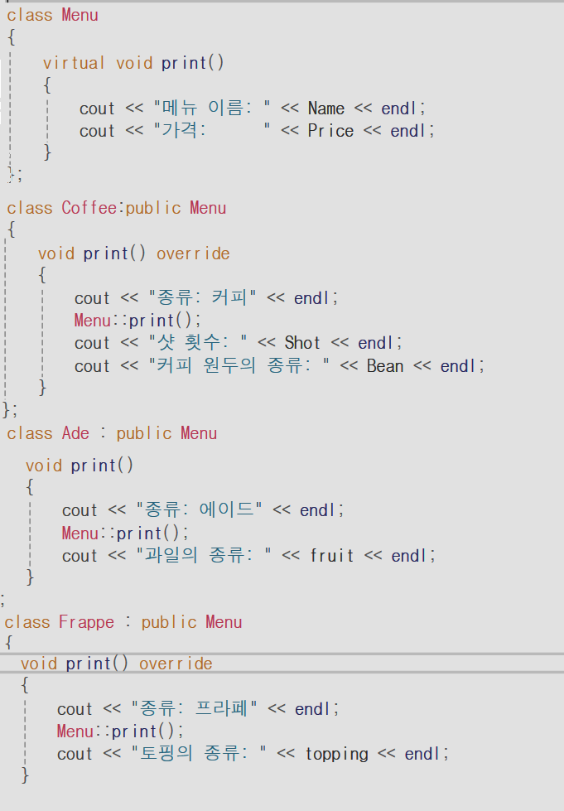

추상 클래스 |  | virtual 함수: 재정의할 수도 있고 안 할 수도 있음 기본 동작 존재 순수 가상 함수: 반드시 재정의해야 함 구현 자체가 없움 반드시 자식이 구현해야 하는 함수’
예시: 직원 클래스 직잡 구현하기.cpp | 1. virtual int calculate 함수는 구현 자체 가 없음. 2. 자식 클래스에서 calculate()가 모두 구현됨 | 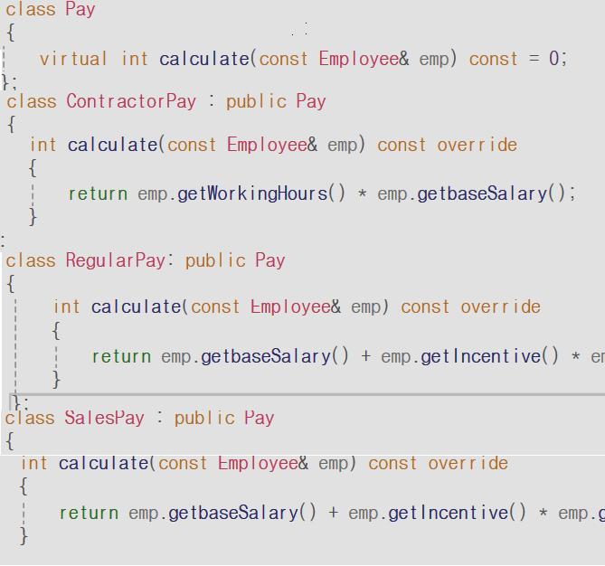
17단원 객체지향 5가지 핵심 원칙
단일 책임의 원칙 | 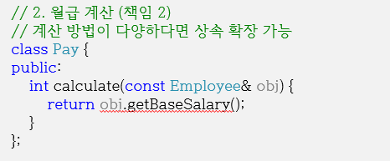 클래스마다 한 가지 책임을 정의하고 관련 없는 기능은 합치지 않는다. Employee 안에 pay 맴버변수를 설정(x) --> Employee 객체와 Pay 객체를 따로 작성하기 | 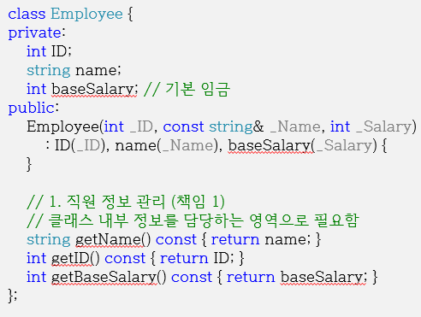
개방 폐쇄의 원칙 | 기능 추가 요청이 오면 클래스를 확장을 통해 손쉽게 구현하면서, 확장에 따른 클래스 수정은 최소화 ---> virtual 함수를 작성하면 Employee 객체를 직접 수정할 필요가 없고, 상속받은 다른 객체를 쉽게 추가할 수 있다 | 
리스코프 치환 원칙 | 부모 클래스의 인스턴스를 사용하는 위치에 자식 클래스의 인스턴스를 대신 사용했을 때 코드가 원래 의도대로 작동해야 한다는 의미이다. -->ContractorEmployee는 Employee의 하위 클래스이지만, 그 클래스의 함수를 호출하고, ContractorPay는 Pay의 하위 클래스이지만, 그 클래스의 calculate()를 호출한다.
인터페이스 분리 원칙 | 인터페이스 분리 원칙이란 인터페이스를 잘게 분리함으로써, 클라이언트의 목적과 용도에 적합한 인터페이스 만을 제공하는 것이다. --> ContractorEmployee는 근무 시간만 필요하니 IWorkHours만 상속 RegularEmployee는 초과 근무와 인세티브가 필요하니 IOvertime와 Iincentive만 상속 | 
의존 역전 원칙 | 객체에서 어떤 Class를 참조해서 사용해야하는 상황이 생긴다면, 그 Class를 직접 참조하는 것이 아니라 그 대상의 상위 요소(추상 클래스 or 인터페이스)로 참조 --> Employee의 하위 클래스인 ContractorEmployee를 참조하거나, Pay의 하위 클래스인 RegularPay를 참조X 부모 클래스나 추상 클래스를 참조
18단원 예외처리
예외 처리 구문 | [ 감지 ] try { } : { } 영역에서 예외가 있는지 확인. [ 발생 ] throw 객체 : 예외가 발생하면 객체와 일치하는 catch로 이동. ( throw 실행 이후 catch 까지 사이의 모든 코드는 건너뛴다. ) [ 처리 ] catch (class) : throw 객체를 예외처리 실행. | 
예외 처리 방법 - Exception | Exception은 부모 클래스, 예외 객체는 자식 클래스. 따라서 catch (exception& e)에서 what()이 호출될 때 실제 예외 객체의 what()이 호출되는 것은 다형성 덕분이다.
실제 코드 | try { } | double divide(double a, double b) { if (b == 0) throw DivideByZeroException(); return a / b; } // 제곱근 함수 double squareRoot(double a) { if (a < 0) throw invalid_argument("음수 불가!"); return sqrt(a); } catch (exception& e) { cout << "예외 발생: " << e.what() << endl; } catch (...)
사용자 정의 예외 클래스 | 초록색 부분: 내가 정의한 부분 | 

